상품제안서
미쓰비시-제트스트림4&1(0.5) | 상품코드: S22536

 |  |  |  |  |  |  | 02-713-8555 | www.synergygift.co.kr
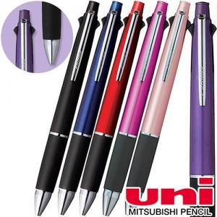

【상세/제작정보】

【인쇄/포장옵션】 | 실크 / OPP(비닐)

【공급단가】 | 수량 | 100~ | 300~ | 500~ | 1,000~ | 3,000~
*VAT별도 | 단가 | 10,110원 | 9,560원 | 9,100원 | 8,860원 | 8,710원

【상품 URL】 | https://www.synergygift.co.kr:443/src/goods_detail.php?gdno=22536

